CollectiveAccess
Image | Object | Description | Date
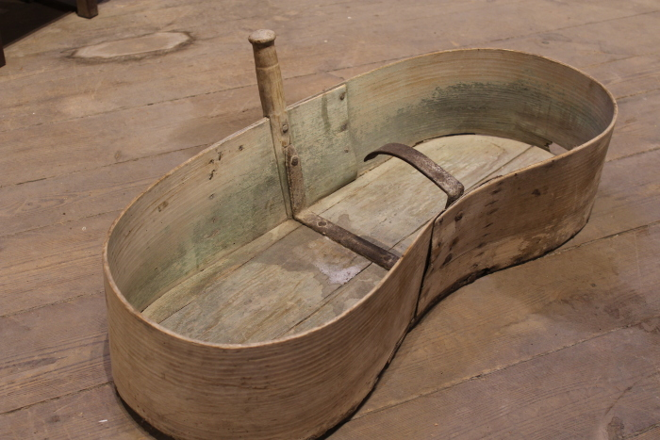 | Säwanne (A1321) | Eine Säwanne wurde benutzt, um bei der Aussaat die Samenkörner zu tragen. Die nierenförmige Wanne wurde in die Taille geklemmt getragen und die Aussaat erfolgte mit der anderen Hand.

